상품제안서
프리미엄 설탕이랑 소금이랑 2종 유리병세트 | 상품코드: S12633

 |  |  |  |  |  |  | 02-713-8555 | www.synergygift.co.kr
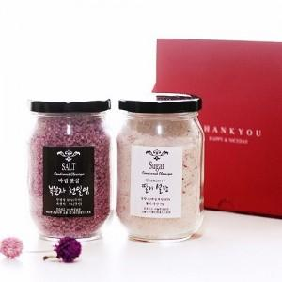

【상세/제작정보】

【인쇄/포장옵션】 | 라벨지 / 종이케이스

【공급단가】 | 수량 | 50~ | 100~ | 500~ | 1,000~ | 2,000~
*VAT별도 | 단가 | 6,220원 | 5,990원 | 5,760원 | 5,530원 | 5,390원

【상품 URL】 | https://www.synergygift.co.kr:443/src/goods_detail.php?gdno=3087

